상품제안서
생분해물티슈 그레이 15매(플레인) FSC인증 | 상품코드: F05047

 |  |  |  |  |  |  | 02-412-0044 | www.easy1.co.kr
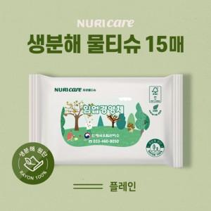 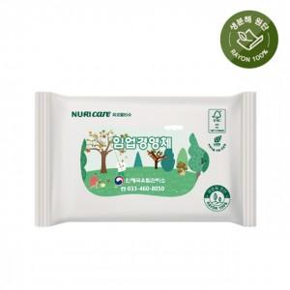

【상세/제작정보】 | - 기본수량 이하인 경우, 수량이 천단위가 아닌 경우, 별도의 라벨 인쇄비(로쓰비)가 추가됩니다.

【인쇄/포장옵션】 | 스티커 / 포장불가능

【공급단가】 | 수량 | 1,000~ | 2,000~ | 3,000~ | 5,000~ | 10,000~
*VAT별도 | 단가 | 390원 | 370원 | 360원 | 350원 | 330원

【상품 URL】 | https://easy1.co.kr:443/src/goods_detail.php?gdno=5047

